Sheet1
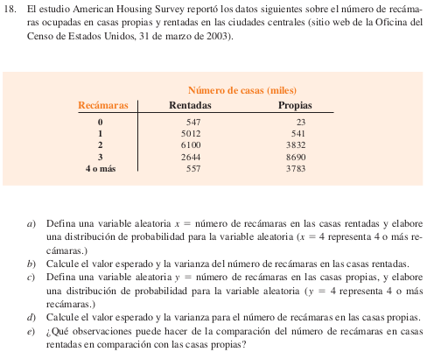

 | x=número de recamaras en casas rentadas
 | y=npumero de recamaras en casas propias

a) | x rec Rent | # casas rentadas | f(x) | x*f(x) | (x-U)<2+f(x)
 | 0 | 547 | 0.036810228802 | 0
 | 1 | 5012 | 0.33728129206 | 0.33728129206
 | 2 | 6100 | 0.41049798116 | 0.82099596231
 | 3 | 2644 | 0.17792732167 | 0.53378196501
 | 4 | 557 | 0.037483176312 | 0.14993270525
 | total | 14860 | 1 | 1.8419919246
 |  |  |  | E(x)=miu
b) | E(x)=miu=
 | Var(x)=

c) | y rec Prop | # casas propias | f(y) | y*f(y) | (y-U)<2*f(y)
 | 0 | 23 | 0.0013634477444 | 0
 | 1 | 541 | 0.032070662161 | 0.032070662161
 | 2 | 3832 | 0.22716225028 | 0.45432450056
 | 3 | 8690 | 0.51514612603 | 1.5454383781
 | 4 | 3783 | 0.22425751378 | 0.89703005513
 | total | 16869 | 1 | 2.9288635959
 |  |  |  | E(y)=miu | Var(y)=

d) | E(y)=miu) | 2.9288635959
 | Var(y)= | 1.768

Hoja1
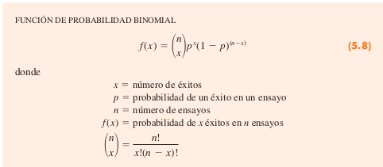
 |  |  |  |  |  |  | n= | 2 | I5,8
 |  |  |  |  |  |  | p= | 0.4

b) | x=numExitos | f(x) [5.18] |  | b) | P(x=1)=f81)= | 0.48
 | 0 | #NUM! | 0.36
 | 1 |  |  | c) | P(x=0)=f(0)= | 0.36
 | 2
 |  |  |  | d) | P(x=2)=f(2)=

 |  |  |  | e) | P(x>=1)=f(1)+f(2)= |  | 0.64

 |  |  |  | f) | E(x)= | 0.8
 |  |  |  |  | Var(x)=
 |  |  |  |  | DE(x)=

